상품제안서
미니 캐리어파우치 굿즈세트 | 상품코드: S43919

 |  |  |  |  |  |  | 02-713-8555 | www.synergygift.co.kr
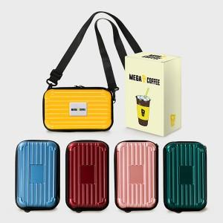

【상세/제작정보】 | <p><span style="font-size: 14pt;">* 주문시 색상선택은 비고사항에 남겨주세요!</span></p><p><span style="font-size: 14pt;">&nbsp;</span></p><p><span style="font-size: 14pt;">* 기본형 제작시 영업일로 5~7 일소요 ,&nbsp;</span><span style="font-size: 18.6667px;">케이스제작형 영업일로 12일 소요 예정입니다.</span></p><p><span style="font-size: 14pt;">&nbsp;</span></p><p><b><span style="font-size: 14pt;"></span><span style="font-size: 18.6667px;">* 인쇄 -&nbsp; 에폭시라벨+종이케이스 컬러인쇄 포함</span><span style="font-size: 14pt;">​</span><span style="font-size: 14pt;">​</span></b></p>

【인쇄/포장옵션】 | 풀칼라 / 포장불가능

【공급단가】 | 수량 | 50~ | 100~ | 500~ | 1,000~ | 3,000~
*VAT별도 | 단가 | 7,400원 | 7,200원 | 6,700원 | 6,600원 | 6,400원

【상품 URL】 | https://www.synergygift.co.kr:443/src/goods_detail.php?gdno=43919

